Лист1
 |  |  | 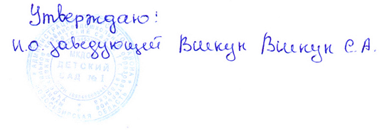

Меню

14.01.2022 год.
Режим питания | Наименование блюда (кулинарного изделия) | Вес порции | Общий вес порций | Б | Ж | У | Ккал | Стоимость на ребенка
 |  | (с 1,5 до 3 лет) гр.
Завтрак | Каша вязкая пшеничная молочная | 150 | 345 | 5.26 | 6.07 | 21.29 | 159.75 | 9.53
 | Бутерброд со сливочным маслом, сыром | 30\5\10 |  | 7.09 | 6.88 | 14.56 | 139 | 7.45
 | Какао с молоком | 150 |  | 1 | 1.08 | 10.83 | 75 | 5.9
Второй завтрак | Сок | 100100 | 100 | 0.5 | 0 | 10.1 | 42 | 6.7
Обед | Салат морковь тертая с сахаром | 30 | 550 | 0.4 | 3.3 | 5.5 | 52.4 | 2.1
 | Суп картофельный с клецками | 150 |  | 4.12 | 5.63 | 15.13 | 139.6 | 5.77
 | Плов с мясом птицы | 150 |  | 7.7 | 10.4 | 19.6 | 239.2 | 24.05
 | Кисель | 150 |  | 0 | 0 | 13.5 | 46.5 | 5.7
 | Хлеб пшеничный | 70 |  | 2.36 | 0.3 | 14.5 | 70.8 | 2.86
Уплотнённый ужин | Омлет натуральный | 80 | 260 | 4.56 | 9.44 | 2.26 | 112 | 16.01
 | Кондитерское изделия | 30 |  | 1.2 | 7.8 | 17.7 | 157.3 | 6.39
 | Чай без сахара | 150 |  | 0 | 0 | 0 | 0 | 0.24
Итого за день |  |  | 1255 | 34.19 | 50.9 | 144.97 | 1233.55 | 92.7

 |  |  | 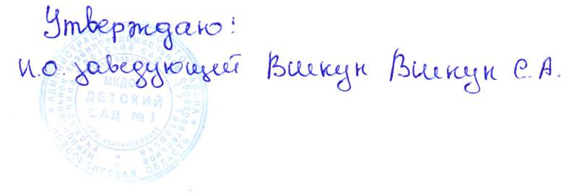

Меню

14.01.2022 год.
Режим питания | Наименование блюда (кулинарного изделия) | Вес порции | Общий вес порций | Б | Ж | У | Ккал | Стоимость на ребенка
 |  | (с 3 до 7 лет) гр.
Завтрак | Каша вязкая пшеничная молочная | 200 | 442 | 6.44 | 7.53 | 25.38 | 192 | 12.8
 | Бутерброд со сливочным маслом, сыром | 40/7/15 |  | 9.45 | 9.17 | 19.4 | 185 | 10.51
 | Какао с молоком | 180 |  | 1.2 | 1.3 | 13 | 90 | 7.17
Второй завтрак | Сок | 100 | 100 | 0.5 | 0 | 10.1 | 42 | 6.7
Обед | Салат морковь тертая с сахаром | 50 | 740 | 0.5 | 4.12 | 6.88 | 65.5 | 2.8
 | Суп картофельный с клецками | 200 |  | 5.16 | 7.05 | 18.95 | 196.8 | 7.33
 | Плов с мясом птицы | 200 |  | 17.5 | 13.3 | 29.46 | 342 | 38.85
 | Кисель | 200 |  | 0 | 0 | 18 | 60 | 7.63
 | Хлеб пшеничный | 90 |  | 3.15 | 0.4 | 19.3 | 94.4 | 3.68
Уплотнённый ужин | Омлет натуральный | 80 | 330 | 6.22 | 11.57 | 2.97 | 141 | 18.86
 | Кондитерское изделия | 50 |  | 1.2 | 7.8 | 17.7 | 157.3 | 10.65
 | Чай без сахара | 200 |  | 0 | 0 | 0 | 0 | 0.29
Итого за день |  |  | 1612 | 51.32 | 62.24 | 181.14 | 1566 | 127.27

